Pivot
2025 - Q2
Index | (All)

Row Labels | Count of Ticker
1-Apr | 11
2-Apr | 17
3-Apr | 12
4-Apr | 3
7-Apr | 33
8-Apr | 29
9-Apr | 25
10-Apr | 20
11-Apr | 28
14-Apr | 11
15-Apr | 32
16-Apr | 44
17-Apr | 40
18-Apr | 3
19-Apr | 2
21-Apr | 41
22-Apr | 77
23-Apr | 158
24-Apr | 229
25-Apr | 50
28-Apr | 91
29-Apr | 236
30-Apr | 308
1-May | 338
2-May | 46
3-May | 2
5-May | 129
6-May | 334
7-May | 410
8-May | 572
9-May | 55
12-May | 184
13-May | 127
14-May | 140
15-May | 243
16-May | 7
19-May | 15
20-May | 29
21-May | 37
22-May | 53
23-May | 2
26-May | 1
27-May | 20
28-May | 46
29-May | 48
30-May | 9
2-Jun | 6
3-Jun | 13
4-Jun | 28
5-Jun | 31
6-Jun | 5
9-Jun | 10
10-Jun | 7
11-Jun | 8
12-Jun | 13
Grand Total | 4468

Charts
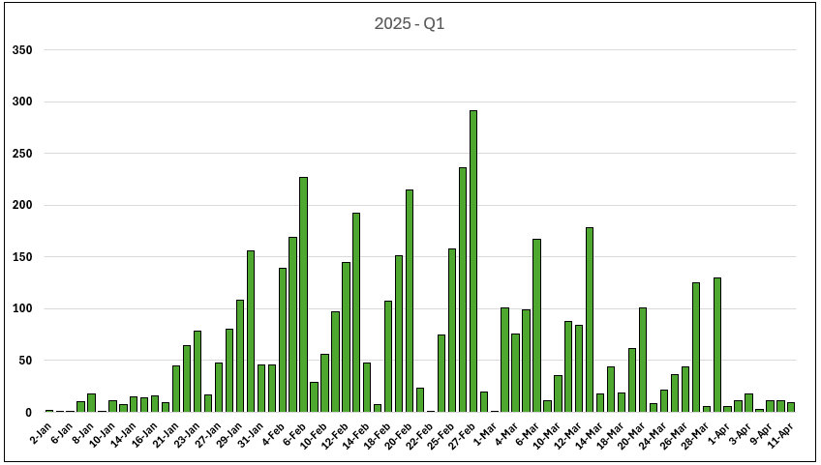
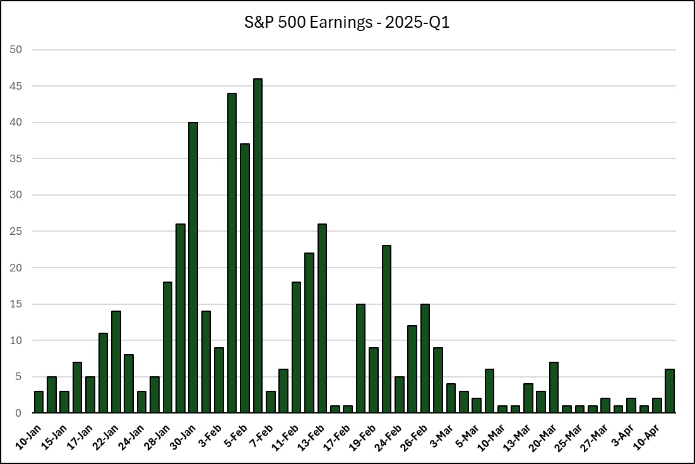
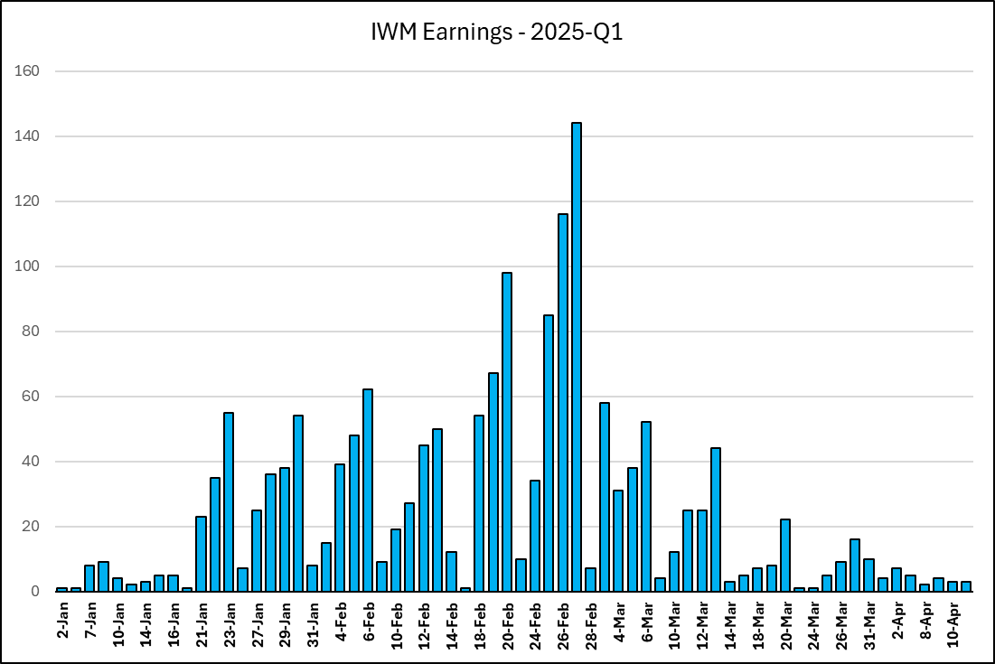

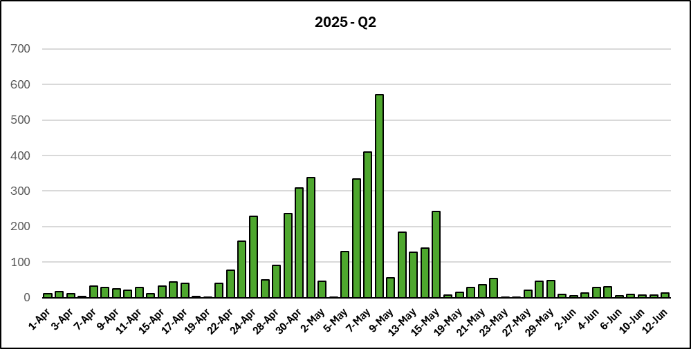
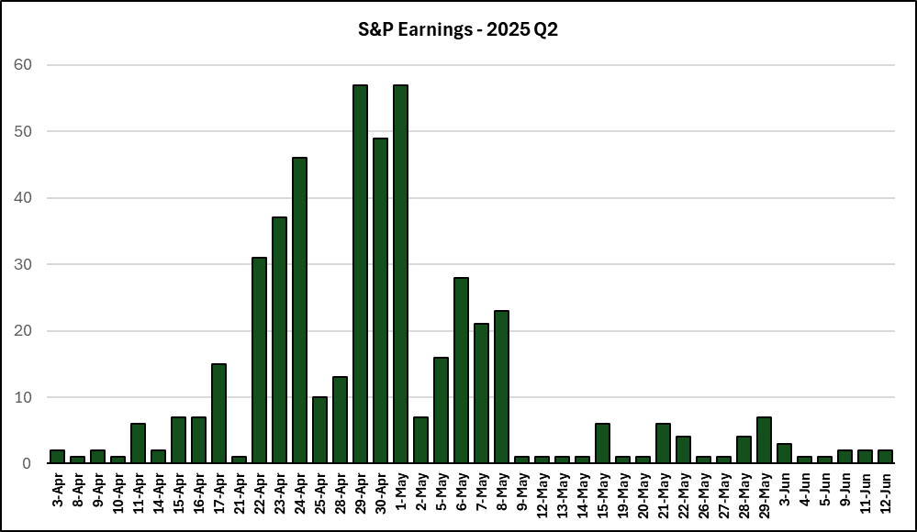
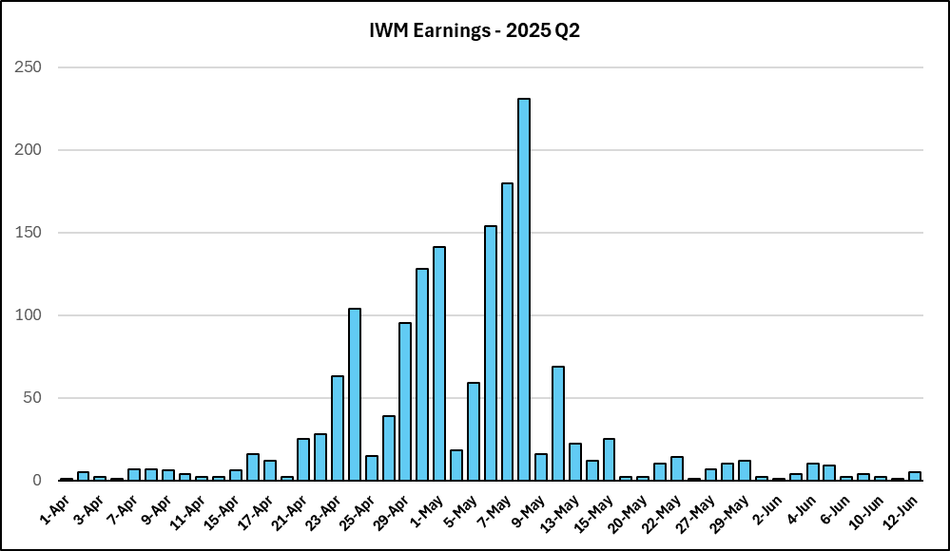

SPDR Chart
% of Tot > | 9% | 18% | 2% | 12% | 12% | 4% | 0% | 11% | 5% | 8% | 6% | 0% | 5% | 4% | 4% | In SPY Total | % | % of Tot > | 2% | 1% | 0% | 1% | 1% | 0% | 0% | 3% | 0% | 1% | 1% | 0% | 0% | 0% | 8% | Total | %
SPY # > | 30 | 61 | 7 | 40 | 43 | 13 | 0 | 39 | 16 | 26 | 22 | 0 | 19 | 15 | 15 |  |  | Not Spy# > | 6 | 4 | 1 | 3 | 2 | 0 | 0 | 11 | 1 | 4 | 5 | 0 | 1 | 0 | 29
Sector > | XLP | XLI | XHB | XLF | XLV | XLE | XLRE | XLY | XLC | XLK | XLB | XLU | SMH | INS | IGV |  |  | Sector > | XLP | XLI | XHB | XLF | XLV | XLE | XLRE | XLY | XLC | XLK | XLB | XLU | SMH | INS | IGV
2025-04-09 | 1 | 1 | 0 | 0 | 0 | 0 | 0 | 0 | 0 | 0 | 0 | 0 | 0 | 0 | 0 | 2 | 1% | 2025-04-09 | 0 | 0 | 0 | 0 | 0 | 0 | 0 | 0 | 0 | 0 | 0 | 0 | 0 | 0 | 0 | 0 | 0%
2025-04-10 | 0 | 0 | 0 | 0 | 0 | 0 | 0 | 0 | 0 | 0 | 0 | 0 | 0 | 0 | 0 | 0 | 1% | 2025-04-10 | 0 | 0 | 0 | 0 | 0 | 0 | 0 | 0 | 0 | 0 | 0 | 0 | 0 | 0 | 0 | 0 | 0%
2025-04-11 | 0 | 1 | 0 | 5 | 0 | 0 | 0 | 0 | 0 | 0 | 0 | 0 | 0 | 0 | 0 | 6 | 2% | 2025-04-11 | 0 | 0 | 0 | 0 | 0 | 0 | 0 | 0 | 0 | 0 | 0 | 0 | 0 | 0 | 0 | 0 | 0%
2025-04-12 | 0 | 0 | 0 | 0 | 0 | 0 | 0 | 0 | 0 | 0 | 0 | 0 | 0 | 0 | 0 | 0 | 2% | 2025-04-12 | 0 | 0 | 0 | 0 | 0 | 0 | 0 | 0 | 0 | 0 | 0 | 0 | 0 | 0 | 0 | 0 | 0%
2025-04-13 | 0 | 0 | 0 | 0 | 0 | 0 | 0 | 0 | 0 | 0 | 0 | 0 | 0 | 0 | 0 | 0 | 2% | 2025-04-13 | 0 | 0 | 0 | 0 | 0 | 0 | 0 | 0 | 0 | 0 | 0 | 0 | 0 | 0 | 0 | 0 | 0%
2025-04-14 | 0 | 0 | 0 | 2 | 0 | 0 | 0 | 0 | 0 | 0 | 0 | 0 | 0 | 0 | 0 | 2 | 3% | 2025-04-14 | 0 | 0 | 0 | 0 | 0 | 0 | 0 | 0 | 0 | 0 | 0 | 0 | 0 | 0 | 0 | 0 | 0%
2025-04-15 | 0 | 2 | 0 | 3 | 1 | 0 | 0 | 0 | 1 | 0 | 0 | 0 | 0 | 0 | 0 | 7 | 5% | 2025-04-15 | 0 | 0 | 0 | 0 | 0 | 0 | 0 | 0 | 0 | 0 | 0 | 0 | 0 | 0 | 0 | 0 | 0%
2025-04-16 | 0 | 1 | 0 | 2 | 1 | 1 | 0 | 0 | 0 | 0 | 0 | 0 | 0 | 2 | 0 | 7 | 7% | 2025-04-16 | 0 | 0 | 0 | 0 | 0 | 0 | 0 | 0 | 0 | 0 | 0 | 0 | 0 | 0 | 0 | 0 | 0%
2025-04-17 | 0 | 1 | 1 | 9 | 0 | 0 | 0 | 0 | 1 | 0 | 0 | 0 | 0 | 1 | 0 | 13 | 11% | 2025-04-17 | 0 | 0 | 0 | 1 | 0 | 0 | 0 | 0 | 0 | 0 | 0 | 0 | 0 | 0 | 0 | 1 | 1%
2025-04-18 | 0 | 0 | 0 | 0 | 0 | 0 | 0 | 0 | 0 | 0 | 0 | 0 | 0 | 0 | 0 | 0 | 11% | 2025-04-18 | 0 | 0 | 0 | 0 | 0 | 0 | 0 | 0 | 0 | 0 | 0 | 0 | 0 | 0 | 0 | 0 | 1%
2025-04-19 | 0 | 0 | 0 | 0 | 0 | 0 | 0 | 0 | 0 | 0 | 0 | 0 | 0 | 0 | 0 | 0 | 11% | 2025-04-19 | 0 | 0 | 0 | 0 | 0 | 0 | 0 | 0 | 0 | 0 | 0 | 0 | 0 | 0 | 0 | 0 | 1%
2025-04-20 | 0 | 0 | 0 | 0 | 0 | 0 | 0 | 0 | 0 | 0 | 0 | 0 | 0 | 0 | 0 | 0 | 11% | 2025-04-20 | 0 | 0 | 0 | 0 | 0 | 0 | 0 | 0 | 0 | 0 | 0 | 0 | 0 | 0 | 0 | 0 | 1%
2025-04-21 | 0 | 0 | 0 | 0 | 0 | 0 | 0 | 0 | 0 | 0 | 0 | 0 | 0 | 1 | 0 | 1 | 11% | 2025-04-21 | 0 | 0 | 0 | 0 | 0 | 0 | 0 | 0 | 0 | 0 | 0 | 0 | 0 | 0 | 0 | 0 | 1%
2025-04-22 | 1 | 6 | 1 | 2 | 2 | 3 | 0 | 2 | 1 | 1 | 2 | 0 | 0 | 0 | 0 | 21 | 17% | 2025-04-22 | 0 | 0 | 0 | 0 | 0 | 0 | 0 | 0 | 0 | 0 | 0 | 0 | 0 | 0 | 0 | 0 | 1%
2025-04-23 | 1 | 7 | 1 | 2 | 3 | 0 | 0 | 2 | 1 | 3 | 1 | 0 | 2 | 0 | 0 | 23 | 24% | 2025-04-23 | 0 | 0 | 0 | 0 | 0 | 0 | 0 | 0 | 0 | 0 | 0 | 0 | 0 | 0 | 0 | 0 | 1%
2025-04-24 | 3 | 5 | 0 | 2 | 3 | 1 | 0 | 3 | 4 | 0 | 2 | 0 | 1 | 1 | 0 | 25 | 31% | 2025-04-24 | 0 | 0 | 0 | 0 | 0 | 0 | 0 | 0 | 0 | 0 | 1 | 0 | 0 | 0 | 0 | 1 | 3%
2025-04-25 | 1 | 0 | 0 | 0 | 2 | 2 | 0 | 0 | 1 | 0 | 1 | 0 | 0 | 0 | 0 | 7 | 33% | 2025-04-25 | 0 | 0 | 0 | 0 | 0 | 0 | 0 | 0 | 0 | 0 | 0 | 0 | 0 | 0 | 0 | 0 | 3%
2025-04-26 | 0 | 0 | 0 | 0 | 0 | 0 | 0 | 0 | 0 | 0 | 0 | 0 | 0 | 0 | 0 | 0 | 33% | 2025-04-26 | 0 | 0 | 0 | 0 | 0 | 0 | 0 | 0 | 0 | 0 | 0 | 0 | 0 | 0 | 0 | 0 | 3%
2025-04-27 | 0 | 0 | 0 | 0 | 0 | 0 | 0 | 0 | 0 | 0 | 0 | 0 | 0 | 0 | 0 | 0 | 33% | 2025-04-27 | 0 | 0 | 0 | 0 | 0 | 0 | 0 | 0 | 0 | 0 | 0 | 0 | 0 | 0 | 0 | 0 | 3%
2025-04-28 | 0 | 1 | 0 | 0 | 1 | 0 | 0 | 0 | 0 | 1 | 1 | 0 | 3 | 2 | 0 | 9 | 36% | 2025-04-28 | 0 | 0 | 0 | 0 | 0 | 0 | 0 | 0 | 0 | 0 | 0 | 0 | 0 | 0 | 0 | 0 | 3%
2025-04-29 | 4 | 5 | 1 | 3 | 3 | 0 | 0 | 5 | 0 | 4 | 4 | 0 | 0 | 1 | 0 | 30 | 44% | 2025-04-29 | 1 | 0 | 0 | 1 | 0 | 0 | 0 | 0 | 0 | 0 | 0 | 0 | 0 | 0 | 3 | 5 | 10%
2025-04-30 | 0 | 7 | 0 | 0 | 2 | 0 | 0 | 5 | 1 | 3 | 3 | 0 | 2 | 4 | 1 | 28 | 52% | 2025-04-30 | 0 | 0 | 0 | 1 | 0 | 0 | 0 | 0 | 0 | 0 | 1 | 0 | 0 | 0 | 2 | 4 | 16%
2025-05-01 | 4 | 11 | 2 | 4 | 10 | 1 | 0 | 5 | 1 | 3 | 3 | 0 | 1 | 2 | 0 | 47 | 66% | 2025-05-01 | 0 | 0 | 0 | 0 | 0 | 0 | 0 | 0 | 1 | 0 | 0 | 0 | 0 | 0 | 3 | 4 | 22%
2025-05-02 | 0 | 1 | 0 | 2 | 0 | 2 | 0 | 0 | 0 | 0 | 0 | 0 | 0 | 0 | 0 | 5 | 67% | 2025-05-02 | 0 | 0 | 0 | 0 | 0 | 0 | 0 | 0 | 0 | 0 | 0 | 0 | 0 | 0 | 0 | 0 | 22%
2025-05-03 | 0 | 0 | 0 | 0 | 0 | 0 | 0 | 0 | 0 | 0 | 0 | 0 | 0 | 0 | 0 | 0 | 67% | 2025-05-03 | 0 | 0 | 0 | 0 | 0 | 0 | 0 | 0 | 0 | 0 | 0 | 0 | 0 | 0 | 0 | 0 | 22%
2025-05-04 | 0 | 0 | 0 | 0 | 0 | 0 | 0 | 0 | 0 | 0 | 0 | 0 | 0 | 0 | 0 | 0 | 67% | 2025-05-04 | 0 | 0 | 0 | 0 | 0 | 0 | 0 | 0 | 0 | 0 | 0 | 0 | 0 | 0 | 0 | 0 | 22%
2025-05-05 | 2 | 1 | 0 | 0 | 2 | 1 | 0 | 0 | 0 | 0 | 0 | 0 | 1 | 0 | 1 | 8 | 70% | 2025-05-05 | 0 | 0 | 0 | 0 | 0 | 0 | 0 | 1 | 0 | 0 | 1 | 0 | 0 | 0 | 0 | 2 | 25%
2025-05-06 | 1 | 2 | 0 | 3 | 3 | 1 | 0 | 3 | 0 | 2 | 3 | 0 | 1 | 1 | 3 | 23 | 76% | 2025-05-06 | 0 | 0 | 0 | 0 | 0 | 0 | 0 | 1 | 0 | 0 | 0 | 0 | 0 | 0 | 3 | 4 | 31%
2025-05-07 | 1 | 7 | 0 | 1 | 2 | 0 | 0 | 0 | 1 | 2 | 2 | 0 | 1 | 0 | 1 | 18 | 82% | 2025-05-07 | 0 | 0 | 0 | 0 | 0 | 0 | 0 | 1 | 0 | 0 | 1 | 0 | 0 | 0 | 2 | 4 | 37%
2025-05-08 | 2 | 0 | 0 | 0 | 4 | 1 | 0 | 2 | 3 | 1 | 0 | 0 | 1 | 0 | 0 | 14 | 86% | 2025-05-08 | 0 | 0 | 0 | 0 | 0 | 0 | 0 | 0 | 0 | 0 | 0 | 0 | 0 | 0 | 1 | 1 | 39%
2025-05-09 | 0 | 0 | 0 | 0 | 0 | 0 | 0 | 0 | 0 | 0 | 0 | 0 | 0 | 0 | 0 | 0 | 86% | 2025-05-09 | 0 | 0 | 0 | 0 | 0 | 0 | 0 | 0 | 0 | 0 | 0 | 0 | 0 | 0 | 0 | 0 | 39%
2025-05-10 | 0 | 0 | 0 | 0 | 0 | 0 | 0 | 0 | 0 | 0 | 0 | 0 | 0 | 0 | 0 | 0 | 86% | 2025-05-10 | 0 | 0 | 0 | 0 | 0 | 0 | 0 | 0 | 0 | 0 | 0 | 0 | 0 | 0 | 0 | 0 | 39%
2025-05-11 | 0 | 0 | 0 | 0 | 0 | 0 | 0 | 0 | 0 | 0 | 0 | 0 | 0 | 0 | 0 | 0 | 86% | 2025-05-11 | 0 | 0 | 0 | 0 | 0 | 0 | 0 | 0 | 0 | 0 | 0 | 0 | 0 | 0 | 0 | 0 | 39%
2025-05-12 | 0 | 0 | 0 | 0 | 1 | 0 | 0 | 0 | 1 | 0 | 0 | 0 | 0 | 0 | 0 | 2 | 86% | 2025-05-12 | 0 | 0 | 0 | 0 | 0 | 0 | 0 | 0 | 0 | 2 | 0 | 0 | 0 | 0 | 0 | 2 | 42%
2025-05-13 | 0 | 0 | 0 | 0 | 0 | 0 | 0 | 0 | 0 | 0 | 0 | 0 | 0 | 0 | 0 | 0 | 86% | 2025-05-13 | 0 | 0 | 0 | 0 | 0 | 0 | 0 | 0 | 0 | 0 | 0 | 0 | 0 | 0 | 0 | 0 | 42%
2025-05-14 | 0 | 0 | 0 | 0 | 1 | 0 | 0 | 0 | 0 | 1 | 0 | 0 | 0 | 0 | 0 | 2 | 87% | 2025-05-14 | 0 | 1 | 0 | 0 | 0 | 0 | 0 | 0 | 0 | 0 | 0 | 0 | 0 | 0 | 1 | 2 | 45%
2025-05-15 | 1 | 1 | 0 | 0 | 0 | 0 | 0 | 0 | 0 | 0 | 0 | 0 | 1 | 0 | 1 | 4 | 88% | 2025-05-15 | 0 | 1 | 0 | 0 | 0 | 0 | 0 | 0 | 0 | 0 | 0 | 0 | 0 | 0 | 1 | 2 | 48%
2025-05-16 | 0 | 0 | 0 | 0 | 0 | 0 | 0 | 0 | 0 | 0 | 0 | 0 | 0 | 0 | 0 | 0 | 88% | 2025-05-16 | 1 | 0 | 0 | 0 | 0 | 0 | 0 | 0 | 0 | 0 | 0 | 0 | 0 | 0 | 0 | 1 | 49%
2025-05-17 | 0 | 0 | 0 | 0 | 0 | 0 | 0 | 0 | 0 | 0 | 0 | 0 | 0 | 0 | 0 | 0 | 88% | 2025-05-17 | 0 | 0 | 0 | 0 | 0 | 0 | 0 | 0 | 0 | 0 | 0 | 0 | 0 | 0 | 0 | 0 | 49%
2025-05-18 | 0 | 0 | 0 | 0 | 0 | 0 | 0 | 0 | 0 | 0 | 0 | 0 | 0 | 0 | 0 | 0 | 88% | 2025-05-18 | 0 | 0 | 0 | 0 | 0 | 0 | 0 | 0 | 0 | 0 | 0 | 0 | 0 | 0 | 0 | 0 | 49%
2025-05-19 | 0 | 0 | 0 | 0 | 0 | 0 | 0 | 0 | 0 | 0 | 0 | 0 | 0 | 0 | 0 | 0 | 88% | 2025-05-19 | 0 | 0 | 0 | 0 | 0 | 0 | 0 | 0 | 0 | 0 | 0 | 0 | 0 | 0 | 0 | 0 | 49%
2025-05-20 | 0 | 0 | 0 | 0 | 0 | 0 | 0 | 1 | 0 | 0 | 0 | 0 | 0 | 0 | 1 | 2 | 88% | 2025-05-20 | 0 | 0 | 1 | 0 | 0 | 0 | 0 | 0 | 0 | 0 | 1 | 0 | 0 | 0 | 0 | 2 | 52%
2025-05-21 | 1 | 0 | 0 | 0 | 1 | 0 | 0 | 2 | 0 | 0 | 0 | 0 | 0 | 0 | 0 | 4 | 90% | 2025-05-21 | 0 | 0 | 0 | 0 | 0 | 0 | 0 | 0 | 0 | 0 | 0 | 0 | 0 | 0 | 1 | 1 | 54%
2025-05-22 | 0 | 1 | 0 | 0 | 0 | 0 | 0 | 4 | 0 | 0 | 0 | 0 | 1 | 0 | 3 | 9 | 92% | 2025-05-22 | 1 | 0 | 0 | 0 | 0 | 0 | 0 | 0 | 0 | 0 | 0 | 0 | 0 | 0 | 0 | 1 | 55%
2025-05-23 | 0 | 0 | 0 | 0 | 0 | 0 | 0 | 0 | 0 | 0 | 0 | 0 | 0 | 0 | 0 | 0 | 92% | 2025-05-23 | 0 | 0 | 0 | 0 | 0 | 0 | 0 | 0 | 0 | 0 | 0 | 0 | 0 | 0 | 0 | 0 | 55%
2025-05-24 | 0 | 0 | 0 | 0 | 0 | 0 | 0 | 0 | 0 | 0 | 0 | 0 | 0 | 0 | 0 | 0 | 92% | 2025-05-24 | 0 | 0 | 0 | 0 | 0 | 0 | 0 | 0 | 0 | 0 | 0 | 0 | 0 | 0 | 0 | 0 | 55%
2025-05-25 | 0 | 0 | 0 | 0 | 0 | 0 | 0 | 0 | 0 | 0 | 0 | 0 | 0 | 0 | 0 | 0 | 92% | 2025-05-25 | 0 | 0 | 0 | 0 | 0 | 0 | 0 | 0 | 0 | 0 | 0 | 0 | 0 | 0 | 0 | 0 | 55%
2025-05-26 | 0 | 0 | 0 | 0 | 0 | 0 | 0 | 0 | 0 | 0 | 0 | 0 | 0 | 0 | 0 | 0 | 92% | 2025-05-26 | 0 | 0 | 0 | 0 | 0 | 0 | 0 | 0 | 0 | 0 | 0 | 0 | 0 | 0 | 0 | 0 | 55%
2025-05-27 | 0 | 0 | 0 | 0 | 0 | 0 | 0 | 0 | 0 | 0 | 0 | 0 | 0 | 0 | 0 | 0 | 92% | 2025-05-27 | 0 | 0 | 0 | 0 | 0 | 0 | 0 | 0 | 0 | 0 | 0 | 0 | 1 | 0 | 2 | 3 | 60%
2025-05-28 | 0 | 0 | 0 | 0 | 1 | 0 | 0 | 0 | 0 | 1 | 0 | 0 | 2 | 0 | 1 | 5 | 94% | 2025-05-28 | 1 | 0 | 0 | 0 | 1 | 0 | 0 | 3 | 0 | 0 | 0 | 0 | 0 | 0 | 4 | 9 | 73%
2025-05-29 | 2 | 0 | 0 | 0 | 0 | 0 | 0 | 2 | 0 | 2 | 0 | 0 | 0 | 0 | 0 | 6 | 95% | 2025-05-29 | 0 | 0 | 0 | 0 | 0 | 0 | 0 | 3 | 0 | 0 | 0 | 0 | 0 | 0 | 3 | 6 | 82%
2025-05-30 | 0 | 0 | 0 | 0 | 0 | 0 | 0 | 0 | 0 | 0 | 0 | 0 | 0 | 0 | 0 | 0 | 95% | 2025-05-30 | 0 | 0 | 0 | 0 | 0 | 0 | 0 | 0 | 0 | 0 | 0 | 0 | 0 | 0 | 0 | 0 | 82%
2025-05-31 | 0 | 0 | 0 | 0 | 0 | 0 | 0 | 0 | 0 | 0 | 0 | 0 | 0 | 0 | 0 | 0 | 95% | 2025-05-31 | 0 | 0 | 0 | 0 | 0 | 0 | 0 | 0 | 0 | 0 | 0 | 0 | 0 | 0 | 0 | 0 | 82%
2025-06-01 | 0 | 0 | 0 | 0 | 0 | 0 | 0 | 0 | 0 | 0 | 0 | 0 | 0 | 0 | 0 | 0 | 95% | 2025-06-01 | 0 | 0 | 0 | 0 | 0 | 0 | 0 | 0 | 0 | 0 | 0 | 0 | 0 | 0 | 0 | 0 | 82%
2025-06-02 | 1 | 0 | 0 | 0 | 0 | 0 | 0 | 0 | 0 | 0 | 0 | 0 | 0 | 0 | 0 | 1 | 96% | 2025-06-02 | 0 | 0 | 0 | 0 | 0 | 0 | 0 | 0 | 0 | 0 | 0 | 0 | 0 | 0 | 0 | 0 | 82%
2025-06-03 | 1 | 0 | 0 | 0 | 0 | 0 | 0 | 0 | 0 | 1 | 0 | 0 | 0 | 0 | 1 | 3 | 97% | 2025-06-03 | 1 | 0 | 0 | 0 | 1 | 0 | 0 | 0 | 0 | 0 | 0 | 0 | 0 | 0 | 1 | 3 | 87%
2025-06-04 | 1 | 0 | 0 | 0 | 0 | 0 | 0 | 0 | 0 | 0 | 0 | 0 | 0 | 0 | 0 | 1 | 97% | 2025-06-04 | 0 | 1 | 0 | 0 | 0 | 0 | 0 | 0 | 0 | 0 | 0 | 0 | 0 | 0 | 0 | 1 | 88%
2025-06-05 | 0 | 0 | 0 | 0 | 0 | 0 | 0 | 0 | 0 | 0 | 0 | 0 | 1 | 0 | 0 | 1 | 97% | 2025-06-05 | 0 | 0 | 0 | 0 | 0 | 0 | 0 | 1 | 0 | 1 | 0 | 0 | 0 | 0 | 1 | 3 | 93%
2025-06-06 | 0 | 0 | 0 | 0 | 0 | 0 | 0 | 0 | 0 | 0 | 0 | 0 | 0 | 0 | 0 | 0 | 97% | 2025-06-06 | 0 | 0 | 0 | 0 | 0 | 0 | 0 | 0 | 0 | 0 | 0 | 0 | 0 | 0 | 0 | 0 | 93%
2025-06-07 | 0 | 0 | 0 | 0 | 0 | 0 | 0 | 0 | 0 | 0 | 0 | 0 | 0 | 0 | 0 | 0 | 97% | 2025-06-07 | 0 | 0 | 0 | 0 | 0 | 0 | 0 | 0 | 0 | 0 | 0 | 0 | 0 | 0 | 0 | 0 | 93%
2025-06-08 | 0 | 0 | 0 | 0 | 0 | 0 | 0 | 0 | 0 | 0 | 0 | 0 | 0 | 0 | 0 | 0 | 97% | 2025-06-08 | 0 | 0 | 0 | 0 | 0 | 0 | 0 | 0 | 0 | 0 | 0 | 0 | 0 | 0 | 0 | 0 | 93%
2025-06-09 | 0 | 0 | 0 | 0 | 0 | 0 | 0 | 0 | 0 | 0 | 0 | 0 | 0 | 0 | 0 | 0 | 97% | 2025-06-09 | 1 | 0 | 0 | 0 | 0 | 0 | 0 | 0 | 0 | 0 | 0 | 0 | 0 | 0 | 0 | 1 | 94%
2025-06-10 | 0 | 0 | 0 | 0 | 0 | 0 | 0 | 0 | 0 | 0 | 0 | 0 | 0 | 0 | 0 | 0 | 97% | 2025-06-10 | 0 | 1 | 0 | 0 | 0 | 0 | 0 | 0 | 0 | 0 | 0 | 0 | 0 | 0 | 1 | 2 | 97%
2025-06-11 | 0 | 0 | 0 | 0 | 0 | 0 | 0 | 0 | 0 | 0 | 0 | 0 | 0 | 0 | 1 | 1 | 97% | 2025-06-11 | 0 | 0 | 0 | 0 | 0 | 0 | 0 | 1 | 0 | 0 | 0 | 0 | 0 | 0 | 0 | 1 | 99%
2025-06-12 | 0 | 0 | 0 | 0 | 0 | 0 | 0 | 0 | 0 | 0 | 0 | 0 | 0 | 0 | 1 | 1 | 98% | 2025-06-12 | 0 | 0 | 0 | 0 | 0 | 0 | 0 | 0 | 0 | 0 | 0 | 0 | 0 | 0 | 0 | 0 | 99%
2025-06-13 | 0 | 0 | 0 | 0 | 0 | 0 | 0 | 0 | 0 | 0 | 0 | 0 | 0 | 0 | 0 | 0 | 98% | 2025-06-13 | 0 | 0 | 0 | 0 | 0 | 0 | 0 | 0 | 0 | 0 | 0 | 0 | 0 | 0 | 0 | 0 | 99%
2025-06-14 | 0 | 0 | 0 | 0 | 0 | 0 | 0 | 0 | 0 | 0 | 0 | 0 | 0 | 0 | 0 | 0 | 98% | 2025-06-14 | 0 | 0 | 0 | 0 | 0 | 0 | 0 | 0 | 0 | 0 | 0 | 0 | 0 | 0 | 0 | 0 | 99%
2025-06-15 | 0 | 0 | 0 | 0 | 0 | 0 | 0 | 0 | 0 | 0 | 0 | 0 | 0 | 0 | 0 | 0 | 98% | 2025-06-15 | 0 | 0 | 0 | 0 | 0 | 0 | 0 | 0 | 0 | 0 | 0 | 0 | 0 | 0 | 0 | 0 | 99%
2025-06-16 | 0 | 0 | 1 | 0 | 0 | 0 | 0 | 0 | 0 | 0 | 0 | 0 | 0 | 0 | 0 | 1 | 98% | 2025-06-16 | 0 | 0 | 0 | 0 | 0 | 0 | 0 | 0 | 0 | 0 | 0 | 0 | 0 | 0 | 0 | 0 | 99%
2025-06-17 | 0 | 0 | 0 | 0 | 0 | 0 | 0 | 0 | 0 | 1 | 0 | 0 | 0 | 0 | 0 | 1 | 98% | 2025-06-17 | 0 | 0 | 0 | 0 | 0 | 0 | 0 | 0 | 0 | 0 | 0 | 0 | 0 | 0 | 0 | 0 | 99%
2025-06-18 | 0 | 0 | 0 | 0 | 0 | 0 | 0 | 0 | 0 | 0 | 0 | 0 | 0 | 0 | 0 | 0 | 98% | 2025-06-18 | 0 | 0 | 0 | 0 | 0 | 0 | 0 | 0 | 0 | 0 | 0 | 0 | 0 | 0 | 0 | 0 | 99%
2025-06-19 | 0 | 0 | 0 | 0 | 0 | 0 | 0 | 0 | 0 | 0 | 0 | 0 | 0 | 0 | 0 | 0 | 98% | 2025-06-19 | 0 | 0 | 0 | 0 | 0 | 0 | 0 | 0 | 0 | 0 | 0 | 0 | 0 | 0 | 0 | 0 | 99%
2025-06-20 | 0 | 0 | 0 | 0 | 0 | 0 | 0 | 1 | 0 | 0 | 0 | 0 | 0 | 0 | 0 | 1 | 99% | 2025-06-20 | 0 | 0 | 0 | 0 | 0 | 0 | 0 | 0 | 0 | 0 | 0 | 0 | 0 | 0 | 0 | 0 | 99%
2025-06-21 | 0 | 0 | 0 | 0 | 0 | 0 | 0 | 0 | 0 | 0 | 0 | 0 | 0 | 0 | 0 | 0 | 99% | 2025-06-21 | 0 | 0 | 0 | 0 | 0 | 0 | 0 | 0 | 0 | 0 | 0 | 0 | 0 | 0 | 0 | 0 | 99%
2025-06-22 | 0 | 0 | 0 | 0 | 0 | 0 | 0 | 0 | 0 | 0 | 0 | 0 | 0 | 0 | 0 | 0 | 99% | 2025-06-22 | 0 | 0 | 0 | 0 | 0 | 0 | 0 | 0 | 0 | 0 | 0 | 0 | 0 | 0 | 0 | 0 | 99%
2025-06-23 | 0 | 0 | 0 | 0 | 0 | 0 | 0 | 0 | 0 | 0 | 0 | 0 | 0 | 0 | 0 | 0 | 99% | 2025-06-23 | 0 | 0 | 0 | 0 | 0 | 0 | 0 | 0 | 0 | 0 | 0 | 0 | 0 | 0 | 0 | 0 | 99%
2025-06-24 | 0 | 0 | 0 | 0 | 0 | 0 | 0 | 1 | 0 | 0 | 0 | 0 | 0 | 0 | 0 | 1 | 99% | 2025-06-24 | 0 | 0 | 0 | 0 | 0 | 0 | 0 | 0 | 0 | 1 | 0 | 0 | 0 | 0 | 0 | 1 | 100%
2025-06-25 | 1 | 0 | 0 | 0 | 0 | 0 | 0 | 0 | 0 | 0 | 0 | 0 | 1 | 0 | 0 | 2 | 99% | 2025-06-25 | 0 | 0 | 0 | 0 | 0 | 0 | 0 | 0 | 0 | 0 | 0 | 0 | 0 | 0 | 0 | 0 | 100%
2025-06-26 | 1 | 0 | 0 | 0 | 0 | 0 | 0 | 1 | 0 | 0 | 0 | 0 | 0 | 0 | 0 | 2 | 100% | 2025-06-26 | 0 | 0 | 0 | 0 | 0 | 0 | 0 | 0 | 0 | 0 | 0 | 0 | 0 | 0 | 0 | 0 | 100%
2025-06-27 | 0 | 0 | 0 | 0 | 0 | 0 | 0 | 0 | 0 | 0 | 0 | 0 | 0 | 0 | 0 | 0 | 100% | 2025-06-27 | 0 | 0 | 0 | 0 | 0 | 0 | 0 | 0 | 0 | 0 | 0 | 0 | 0 | 0 | 0 | 0 | 100%
2025-06-28 | 0 | 0 | 0 | 0 | 0 | 0 | 0 | 0 | 0 | 0 | 0 | 0 | 0 | 0 | 0 | 0 | 100% | 2025-06-28 | 0 | 0 | 0 | 0 | 0 | 0 | 0 | 0 | 0 | 0 | 0 | 0 | 0 | 0 | 0 | 0 | 100%
2025-06-29 | 0 | 0 | 0 | 0 | 0 | 0 | 0 | 0 | 0 | 0 | 0 | 0 | 0 | 0 | 0 | 0 | 100% | 2025-06-29 | 0 | 0 | 0 | 0 | 0 | 0 | 0 | 0 | 0 | 0 | 0 | 0 | 0 | 0 | 0 | 0 | 100%
2025-06-30 | 0 | 0 | 0 | 0 | 0 | 0 | 0 | 0 | 0 | 0 | 0 | 0 | 0 | 0 | 0 | 0 | 100% | 2025-06-30 | 0 | 0 | 0 | 0 | 0 | 0 | 0 | 0 | 0 | 0 | 0 | 0 | 0 | 0 | 0 | 0 | 100%
Earnings By Sector, S&P 500

Earnings By Sector, Not in the S&P 500

Summary
2025 -- Q1

Executive Summary:
For the 2025 -- Q1 earnings season, 413 earnings trades were taken, 83% were stocks from the S&P 500.
● | Overall, the three pillars of the strategy producted: |  |  |  |  | 13 | risk units.
Up Trending Stocks:
● | 51 of the trades were stocks in an up trend. This is 12% of all trades.
● | 47.1% of the up trendng stocks opened higher after earnings. The average gap higher was 4.6%.
● | 52.9% of the up trendng stocks opened lower after earnings. The average gap down from an up trend was 5.2%.
● | For up trends, the strategy produced: |  |  | -8 | risk units.
● | Up trends had an expectancy of: | -0.16 |  | risk units per trade.

Down Trending Stocks:
● | 166 of the trades were stocks in an down trend. This is 40% of all trades.
● | 55.4% of the down trendng stocks opened lower after earnings. The average gap down was 4.1%.
● | 44.6% of the down trendng stocks opened higher after earnings. The average gap up from a down trend was 4.3%.
● | For down trends, the strategy produced: |  |  |  | 11 | risk units.
● | Down trends had an expectancy of: |  | 0.07 |  | risk units per trade.

Sideways Trending Stocks:
● | 202 of the trades were stocks in a sideways trend. This is 48% of all trades.
● | 50.5% of the sideways stocks opened higher after earnings. The average gap up was 5.1%.
● | 48.5% of the sideways stocks opened lower after earnings. The average gap down from a sideways trend was 4.7%.
● | For sideways trends, the strategy produced: |  |  |  | 10 | risk units.
● | Sideways trends had an expectancy of: |  |  | 0.05 |  | risk units per trade.

 | Risk Units | Expectancy
Up | -8.40 | -0.16
Down | 10.96 | 0.07
SW | 9.96 | 0.05

2025 -- Q1

Sector Performance:
Up Trending Stocks, Risk Units by Sector:
XLF | -0.6
INS | 0.1
XLY | -7.8
XHB | 0.0
XLP | 2.2
XLK | 0.4
SMH | -0.3
IGV | -2.7
XLC | -0.8
XLI | 0.2
XLV | 0.7
XLB | 0.0
XLE | -0.3

Down Trending Stocks, Risk Units by Sector:
XLF | -0.2
INS | -0.2
XLY | -2.6
XHB | -2.1
XLP | 3.4
XLK | 2.1
SMH | 0.1
IGV | 3.2
XLC | 1.9
XLI | 4.3
XLV | -3.5
XLB | 2.5
XLE | 0.9

Sideways Trending Stocks:
XLF | -2.3
INS | -0.7
XLY | 1.3
XHB | 0.8
XLP | 1.1
XLK | -0.8
SMH | 0.6
IGV | -12.0
XLC | 3.5
XLI | 8.4
XLV | 13.2
XLB | 1.8
XLE | -0.3

2025 -- Q2

Sector Performance, continued:
Total Risk Units by Sector, w/ Expectancy:
 | Risk Units | Expectancy
XLF | -3.1 | -0.07
INS | -0.8 | -0.05
XLY | -9.1 | -0.18
XHB | -1.3 | -0.16
XLP | 6.8 | 0.19
XLK | 1.7 | 0.06
SMH | 0.4 | 0.02
IGV | -11.5 | -0.26
XLC | 4.5 | 0.27
XLI | 13.0 | 0.20
XLV | 10.3 | 0.23
XLB | 4.3 | 0.16
XLE | 0.3 | 0.03

Rev Curves
2025-Q1 P&L Curve
 | Strategy Revenue Curve | Actual Revenue Curve
DAL | -$31 | -$37
STZ | $14 | $10
JPM | $10 | $6
WFC | -$17 | -$5
BLK | -$27 | -$15
BK | -$69 | -$57
MS | -$106 | -$82
FAST | -$115 | -$89
GS | -$84 | -$58
MTB | -$77 | -$58
C | -$60 | -$39
BAC | -$26 | $14
PNC | -$6 | $34
JNJ | $3 | $27
JBHT | $67 | $91
UAL | $115 | $138
OMC | $140 | $166
USB | $152 | $178
CFG | $148 | $175
ABT | $180 | $217
TRV | $208 | $217
PGR | $228 | $217
CSX | $231 | $219
KMI | $223 | $219
STT | $165 | $174
UNH | -$41 | -$36
TFC | -$14 | -$20
HBAN | -$53 | -$61
RF | -$120 | -$188
SCHW | -$90 | -$153
DHI | -$129 | -$194
FITB | -$97 | -$162
KEY | -$131 | -$196
AXP | -$131 | -$188
MMC | -$194 | -$245
SNA | -$243 | -$289
BX | -$267 | -$313
ALLY | -$253 | -$299
NFLX | -$242 | -$288
WRB | -$237 | -$295
EFX | -$367 | -$426
GPC | -$409 | -$468
HAL | -$310 | -$362
GE | -$253 | -$419
VZ | -$277 | -$451
LMT | -$277 | -$453
DHR | -$370 | -$550
NOC | -$463 | -$643
PHM | -$501 | -$684
RTX | -$608 | -$684
...

The Three Tiers of The Strategy ($$$)
 | Total P/L | Total (MOC)
 | -$31 | -$255
 | $14 | -$263
 | $10 | -$217
 | -$17 | -$228
 | -$27 | -$208
 | -$69 | -$193
 | -$106 | -$177
 | -$115 | -$105
 | -$84 | -$85
 | -$77 | -$89
 | -$60 | -$69
 | -$26 | -$30
 | -$6 | -$30
 | $3 | -$35
 | $67 | $58
 | $115 | $58
 | $140 | $142
 | $152 | $166
 | $148 | $147
 | $180 | $178
 | $208 | $191
 | $228 | $187
 | $231 | $173
 | $223 | $180
 | $165 | $203
 | -$41 | -$59
 | -$14 | -$56
 | -$53 | -$90
 | -$120 | -$99
 | -$90 | -$92
 | -$129 | -$129
 | -$97 | -$121
 | -$131 | -$137
 | -$131 | -$146
 | -$194 | -$202
 | -$243 | -$281
 | -$267 | -$291
 | -$253 | -$310
 | -$242 | -$295
 | -$237 | -$235
 | -$367 | -$384
 | -$409 | -$415
 | -$310 | -$348
 | -$253 | -$272
 | -$277 | -$266
 | -$277 | -$255
 | -$370 | -$304
 | -$463 | -$439
 | -$501 | -$540
 | -$608 | -$654
...

 |  |  |  | .

The Strategy -- Net Risk Units

SPY vs. Not

The Strategy -- Risk Units Curve
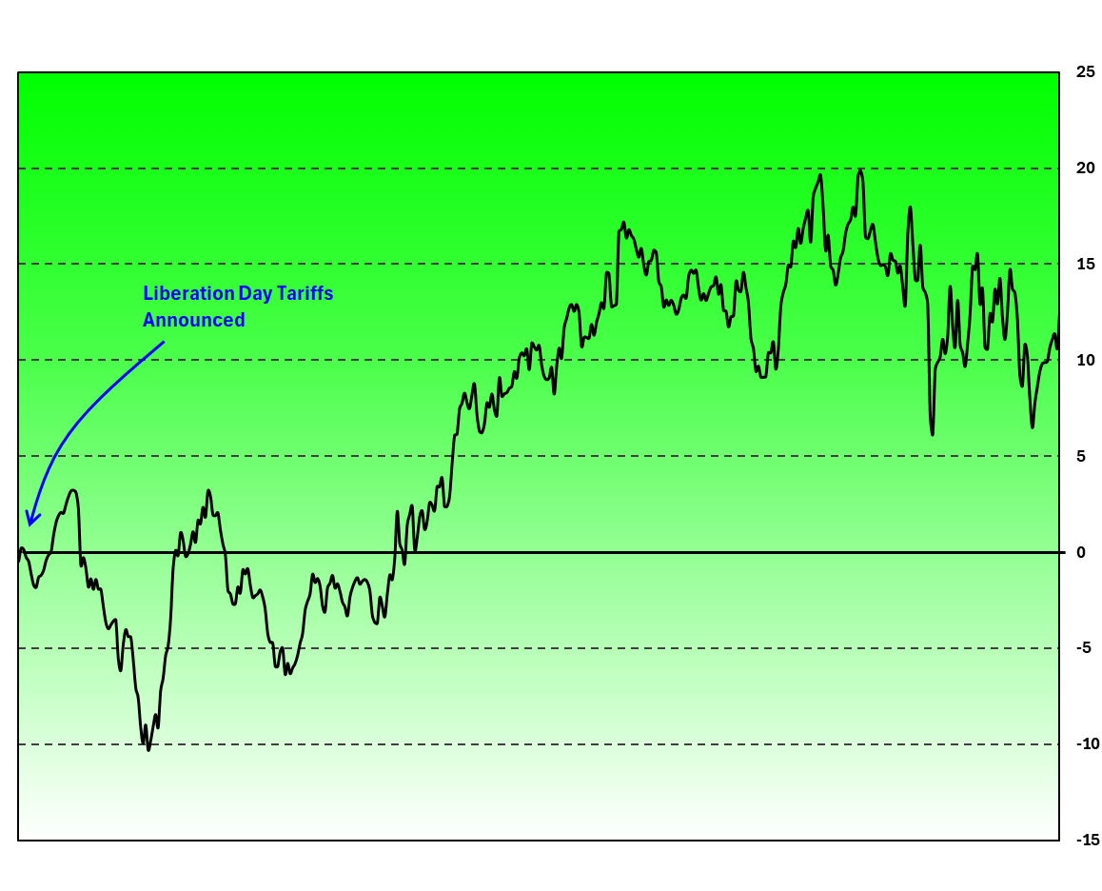

Downtrend Management Options
Uptrend Management Options

The Three Tiers of The Strategy (Risk Unit)

Earnings Strategy By Sector (R)

The Strategy -- Net Risk Units SPY Stocks Only
The Strategy Risk Units NOT SPY Stocks

The Three Tiers (XLK)
 | Up | Dwn | SW | All Three
 | 0.00 | 0.00 | 0.00 | 0.00
 | 0.00 | 0.00 | 0.00 | 0.00
 | 0.00 | 0.00 | 0.00 | 0.00
 | 0.00 | 0.00 | 0.00 | 0.00
 | 0.00 | 0.00 | 0.00 | 0.00
 | 0.00 | 0.00 | 0.00 | 0.00
 | 0.00 | 0.00 | 0.00 | 0.00
 | 0.00 | 0.00 | 0.00 | 0.00
 | 0.00 | 0.00 | 0.00 | 0.00
 | 0.00 | 0.00 | 0.00 | 0.00
 | 0.00 | 0.00 | 0.00 | 0.00
 | 0.00 | 0.00 | 0.00 | 0.00
 | 0.00 | 0.00 | 0.00 | 0.00
 | 0.00 | 0.00 | 0.00 | 0.00
 | 0.00 | 0.00 | 0.00 | 0.00
 | 0.00 | 0.00 | 0.00 | 0.00
 | 0.00 | 0.00 | 0.00 | 0.00
 | 0.00 | 0.00 | 0.00 | 0.00
 | 0.00 | 0.00 | 0.00 | 0.00
 | 0.00 | 0.00 | 0.00 | 0.00
 | 0.00 | 0.00 | 0.00 | 0.00
 | 0.00 | 0.00 | 0.00 | 0.00
 | 0.00 | 0.00 | 0.00 | 0.00
 | 0.00 | 0.00 | 0.00 | 0.00
 | 0.00 | 0.00 | 0.00 | 0.00
 | 0.00 | 0.00 | 0.00 | 0.00
 | 0.00 | 0.00 | 0.00 | 0.00
 | 0.00 | 0.00 | 0.00 | 0.00
 | 0.00 | 0.00 | 0.00 | 0.00
 | 0.00 | 0.00 | 0.00 | 0.00
 | 0.00 | 0.00 | 0.00 | 0.00
 | 0.00 | 0.00 | 0.00 | 0.00
 | 0.00 | 0.00 | 0.00 | 0.00
 | 0.00 | 0.00 | 0.00 | 0.00
 | 0.00 | 0.00 | 0.00 | 0.00
 | 0.00 | 0.00 | 0.00 | 0.00
 | 0.00 | 0.00 | 0.00 | 0.00
 | 0.00 | 0.00 | 0.00 | 0.00
 | 0.00 | 0.00 | 0.00 | 0.00
 | 0.00 | 0.00 | 0.00 | 0.00
 | 0.00 | 0.00 | 0.00 | 0.00
 | 0.00 | 0.00 | 0.00 | 0.00
 | 0.00 | 0.00 | 0.00 | 0.00
 | 0.00 | 0.00 | 0.00 | 0.00
 | 0.00 | 0.00 | 0.00 | 0.00
 | 0.00 | 0.00 | 0.00 | 0.00
 | 0.00 | 0.00 | 0.00 | 0.00
 | 0.00 | 0.00 | 0.00 | 0.00
 | 0.00 | 0.00 | 0.00 | 0.00
 | 0.00 | 0.00 | 0.00 | 0.00
...
The Three Tiers (XLC)
 | Up | Dwn | SW | All Three
 | 0.00 | 0.00 | 0.00 | 0.00
 | 0.00 | 0.00 | 0.00 | 0.00
 | 0.00 | 0.00 | 0.00 | 0.00
 | 0.00 | 0.00 | 0.00 | 0.00
 | 0.00 | 0.00 | 0.00 | 0.00
 | 0.00 | 0.00 | 0.00 | 0.00
 | 0.00 | 0.00 | 0.00 | 0.00
 | 0.00 | 0.00 | 0.00 | 0.00
 | 0.00 | 0.00 | 0.00 | 0.00
 | 0.00 | 0.00 | 0.00 | 0.00
 | 0.00 | 0.00 | 0.00 | 0.00
 | 0.00 | 0.00 | 0.00 | 0.00
 | 0.00 | 0.00 | 0.00 | 0.00
 | 0.00 | 0.00 | 0.00 | 0.00
 | 0.00 | 0.00 | 0.00 | 0.00
 | 0.00 | 0.00 | 0.00 | 0.00
 | 0.00 | 0.36 | 0.00 | 0.36
 | 0.00 | 0.36 | 0.00 | 0.36
 | 0.00 | 0.36 | 0.00 | 0.36
 | 0.00 | 0.36 | 0.00 | 0.36
 | 0.00 | 0.36 | 0.00 | 0.36
 | 0.00 | 0.36 | 0.00 | 0.36
 | 0.00 | 0.36 | 0.00 | 0.36
 | 0.00 | 0.36 | 0.00 | 0.36
 | 0.00 | 0.36 | 0.00 | 0.36
 | 0.00 | 0.36 | 0.00 | 0.36
 | 0.00 | 0.36 | 0.00 | 0.36
 | 0.00 | 0.36 | 0.00 | 0.36
 | 0.00 | 0.36 | 0.00 | 0.36
 | 0.00 | 0.36 | 0.00 | 0.36
 | 0.00 | 0.36 | 0.00 | 0.36
 | 0.00 | 0.36 | 0.00 | 0.36
 | 0.00 | 0.36 | 0.00 | 0.36
 | 0.00 | 0.36 | 0.00 | 0.36
 | 0.00 | 0.36 | 0.00 | 0.36
 | 0.00 | 0.36 | 0.00 | 0.36
 | 0.00 | 0.36 | 0.00 | 0.36
 | 0.00 | 0.36 | 0.00 | 0.36
 | 0.00 | 0.36 | 0.19 | 0.56
 | 0.00 | 0.36 | 0.19 | 0.56
 | 0.00 | 0.36 | 0.19 | 0.56
 | 0.00 | 0.36 | 0.19 | 0.56
 | 0.00 | 0.36 | 0.19 | 0.56
 | 0.00 | 0.36 | 0.19 | 0.56
 | 0.00 | 0.36 | -0.17 | 0.19
 | 0.00 | 0.36 | -0.17 | 0.19
 | 0.00 | 0.36 | -0.17 | 0.19
 | 0.00 | 0.36 | -0.17 | 0.19
 | 0.00 | 0.36 | -0.17 | 0.19
 | 0.00 | 0.36 | -0.17 | 0.19
...

The Three Tiers (SMH)
 | Up | Dwn | SW | All Three
 | 0.00 | 0.00 | 0.00 | 0.00
 | 0.00 | 0.00 | 0.00 | 0.00
 | 0.00 | 0.00 | 0.00 | 0.00
 | 0.00 | 0.00 | 0.00 | 0.00
 | 0.00 | 0.00 | 0.00 | 0.00
 | 0.00 | 0.00 | 0.00 | 0.00
 | 0.00 | 0.00 | 0.00 | 0.00
 | 0.00 | 0.00 | 0.00 | 0.00
 | 0.00 | 0.00 | 0.00 | 0.00
 | 0.00 | 0.00 | 0.00 | 0.00
 | 0.00 | 0.00 | 0.00 | 0.00
 | 0.00 | 0.00 | 0.00 | 0.00
 | 0.00 | 0.00 | 0.00 | 0.00
 | 0.00 | 0.00 | 0.00 | 0.00
 | 0.00 | 0.00 | 0.00 | 0.00
 | 0.00 | 0.00 | 0.00 | 0.00
 | 0.00 | 0.00 | 0.00 | 0.00
 | 0.00 | 0.00 | 0.00 | 0.00
 | 0.00 | 0.00 | 0.00 | 0.00
 | 0.00 | 0.00 | 0.00 | 0.00
 | 0.00 | 0.00 | 0.00 | 0.00
 | 0.00 | 0.00 | 0.00 | 0.00
 | 0.00 | 0.00 | 0.00 | 0.00
 | 0.00 | 0.00 | 0.00 | 0.00
 | 0.00 | 0.00 | 0.00 | 0.00
 | 0.00 | 0.00 | 0.00 | 0.00
 | 0.00 | 0.00 | 0.00 | 0.00
 | 0.00 | 0.00 | 0.00 | 0.00
 | 0.00 | 0.00 | 0.00 | 0.00
 | 0.00 | 0.00 | 0.00 | 0.00
 | 0.00 | 0.00 | 0.00 | 0.00
 | 0.00 | 0.00 | 0.00 | 0.00
 | 0.00 | 0.00 | 0.00 | 0.00
 | 0.00 | 0.00 | 0.00 | 0.00
 | 0.00 | 0.00 | 0.00 | 0.00
 | 0.00 | 0.00 | 0.00 | 0.00
 | 0.00 | 0.00 | 0.00 | 0.00
 | 0.00 | 0.00 | 0.00 | 0.00
 | 0.00 | 0.00 | 0.00 | 0.00
 | 0.00 | 0.00 | 0.00 | 0.00
 | 0.00 | 0.00 | 0.00 | 0.00
 | 0.00 | 0.00 | 0.00
 | 0.00 | 0.00 | 0.00
 | 0.00 | 0.00 | 0.00
 | 0.00 | 0.00 | 0.00
 | 0.00 | 0.00 | 0.00
 | 0.00 | 0.00 | 0.00
 | 0.00 | 0.00 | 0.00
 | 0.00 | 0.00 | 0.00
 | 0.00 | 0.00 | 0.00
...
The Three Tiers (IGV)

The Three Tiers (XLY)
 | Up | Dwn | SW | All Three
 | 0.00 | 0.00 | 0.00 | 0.00
 | 0.00 | 0.00 | 0.00 | 0.00
 | 0.00 | 0.00 | 0.00 | 0.00
 | 0.00 | 0.00 | 0.00 | 0.00
 | 0.00 | 0.00 | 0.00 | 0.00
 | 0.00 | 0.00 | 0.00 | 0.00
 | 0.00 | 0.00 | 0.00 | 0.00
 | 0.00 | 0.00 | 0.00 | 0.00
 | 0.00 | 0.00 | 0.00 | 0.00
 | 0.00 | 0.00 | 0.00 | 0.00
 | 0.00 | 0.00 | 0.00 | 0.00
 | 0.00 | 0.00 | 0.00 | 0.00
 | 0.00 | 0.00 | 0.00 | 0.00
 | 0.00 | 0.00 | 0.00 | 0.00
 | 0.00 | 0.00 | 0.00 | 0.00
 | 0.00 | 0.00 | 0.00 | 0.00
 | 0.00 | 0.00 | 0.00 | 0.00
 | 0.00 | 0.00 | 0.00 | 0.00
 | 0.00 | 0.00 | 0.00 | 0.00
 | 0.00 | 0.00 | 0.00 | 0.00
 | 0.00 | 0.00 | 0.00 | 0.00
 | 0.00 | 0.00 | 0.00 | 0.00
 | 0.00 | 0.00 | 0.00 | 0.00
 | 0.00 | 0.00 | 0.00 | 0.00
 | 0.00 | 0.00 | 0.00 | 0.00
 | 0.00 | 0.00 | 0.00 | 0.00
 | 0.00 | 0.00 | 0.00 | 0.00
 | 0.00 | 0.00 | 0.00 | 0.00
 | 0.00 | 0.00 | 0.00 | 0.00
 | 0.00 | 0.00 | 0.00 | 0.00
 | 0.00 | 0.00 | 0.00 | 0.00
 | 0.00 | 0.00 | 0.00 | 0.00
 | 0.00 | 0.00 | 0.00 | 0.00
 | 0.00 | 0.00 | 0.00 | 0.00
 | 0.00 | 0.00 | 0.00 | 0.00
 | 0.00 | 0.00 | 0.00 | 0.00
 | 0.00 | 0.00 | 0.00 | 0.00
 | 0.00 | 0.00 | 0.00 | 0.00
 | 0.00 | 0.00 | 0.00 | 0.00
 | 0.00 | 0.00 | 0.00 | 0.00
 | 0.00 | 0.00 | 0.00 | 0.00
 | 0.00 | -0.63 | 0.00 | -0.63
 | 0.00 | -0.63 | 0.00 | -0.63
 | 0.00 | -0.63 | 0.00 | -0.63
 | 0.00 | -0.63 | 0.00 | -0.63
 | 0.00 | -0.63 | 0.00 | -0.63
 | 0.00 | -0.63 | 0.00 | -0.63
 | 0.00 | -0.63 | 0.00 | -0.63
 | 0.00 | -0.63 | 0.00 | -0.63
 | 0.00 | -0.63 | 0.00 | -0.63
...
The Three Tiers (XLP)
 | Up | Dwn | SW | All Three
 | 0.00 | 0.00 | 0.00 | 0.00
 | 0.00 | 0.68 | 0.00 | 0.68
 | 0.00 | 0.68 | 0.00 | 0.68
 | 0.00 | 0.68 | 0.00 | 0.68
 | 0.00 | 0.68 | 0.00 | 0.68
 | 0.00 | 0.68 | 0.00 | 0.68
 | 0.00 | 0.68 | 0.00 | 0.68
 | 0.00 | 0.68 | 0.00 | 0.68
 | 0.00 | 0.68 | 0.00 | 0.68
 | 0.00 | 0.68 | 0.00 | 0.68
 | 0.00 | 0.68 | 0.00 | 0.68
 | 0.00 | 0.68 | 0.00 | 0.68
 | 0.00 | 0.68 | 0.00 | 0.68
 | 0.00 | 0.68 | 0.00 | 0.68
 | 0.00 | 0.68 | 0.00 | 0.68
 | 0.00 | 0.68 | 0.00 | 0.68
 | 0.00 | 0.68 | 0.00 | 0.68
 | 0.00 | 0.68 | 0.00 | 0.68
 | 0.00 | 0.68 | 0.00 | 0.68
 | 0.00 | 0.68 | 0.00 | 0.68
 | 0.00 | 0.68 | 0.00 | 0.68
 | 0.00 | 0.68 | 0.00 | 0.68
 | 0.00 | 0.68 | 0.00 | 0.68
 | 0.00 | 0.68 | 0.00 | 0.68
 | 0.00 | 0.68 | 0.00 | 0.68
 | 0.00 | 0.68 | 0.00 | 0.68
 | 0.00 | 0.68 | 0.00 | 0.68
 | 0.00 | 0.68 | 0.00 | 0.68
 | 0.00 | 0.68 | 0.00 | 0.68
 | 0.00 | 0.68 | 0.00 | 0.68
 | 0.00 | 0.68 | 0.00 | 0.68
 | 0.00 | 0.68 | 0.00 | 0.68
 | 0.00 | 0.68 | 0.00 | 0.68
 | 0.00 | 0.68 | 0.00 | 0.68
 | 0.00 | 0.68 | 0.00 | 0.68
 | 0.00 | 0.68 | 0.00 | 0.68
 | 0.00 | 0.68 | 0.00 | 0.68
 | 0.00 | 0.68 | 0.00 | 0.68
 | 0.00 | 0.68 | 0.00 | 0.68
 | 0.00 | 0.68 | 0.00 | 0.68
 | 0.00 | 0.68 | 0.00 | 0.68
 | 0.00 | 0.68 | 0.00 | 0.68
 | 0.00 | 0.68 | 0.00 | 0.68
 | 0.00 | 0.68 | 0.00 | 0.68
 | 0.00 | 0.68 | 0.00 | 0.68
 | 0.00 | 0.68 | 0.00 | 0.68
 | 0.00 | 0.68 | 0.00 | 0.68
 | 0.00 | 0.68 | 0.00 | 0.68
 | 0.00 | 0.68 | 0.00 | 0.68
 | 0.00 | 0.68 | 0.00 | 0.68
...

The Three Tiers (XLV)
 | Up | Dwn | SW | All Three
 | 0.00 | 0.00 | 0.00 | 0.00
 | 0.00 | 0.00 | 0.00 | 0.00
 | 0.00 | 0.00 | 0.00 | 0.00
 | 0.00 | 0.00 | 0.00 | 0.00
 | 0.00 | 0.00 | 0.00 | 0.00
 | 0.00 | 0.00 | 0.00 | 0.00
 | 0.00 | 0.00 | 0.00 | 0.00
 | 0.00 | 0.00 | 0.00 | 0.00
 | 0.00 | 0.00 | 0.00 | 0.00
 | 0.00 | 0.00 | 0.00 | 0.00
 | 0.00 | 0.00 | 0.00 | 0.00
 | 0.00 | 0.00 | 0.00 | 0.00
 | 0.00 | 0.00 | 0.00 | 0.00
 | 0.00 | 0.00 | 0.14 | 0.14
 | 0.00 | 0.00 | 0.14 | 0.14
 | 0.00 | 0.00 | 0.14 | 0.14
 | 0.00 | 0.00 | 0.14 | 0.14
 | 0.00 | 0.00 | 0.14 | 0.14
 | 0.00 | 0.00 | 0.14 | 0.14
 | 0.00 | 0.00 | 0.60 | 0.60
 | 0.00 | 0.00 | 0.60 | 0.60
 | 0.00 | 0.00 | 0.60 | 0.60
 | 0.00 | 0.00 | 0.60 | 0.60
 | 0.00 | 0.00 | 0.60 | 0.60
 | 0.00 | 0.00 | 0.60 | 0.60
 | 0.00 | 0.00 | 0.60 | 0.60
 | 0.00 | 0.00 | 0.60 | 0.60
 | 0.00 | 0.00 | 0.60 | 0.60
 | 0.00 | 0.00 | 0.60 | 0.60
 | 0.00 | 0.00 | 0.60 | 0.60
 | 0.00 | 0.00 | 0.60 | 0.60
 | 0.00 | 0.00 | 0.60 | 0.60
 | 0.00 | 0.00 | 0.60 | 0.60
 | 0.00 | 0.00 | 0.60 | 0.60
 | 0.00 | 0.00 | 0.60 | 0.60
 | 0.00 | 0.00 | 0.60 | 0.60
 | 0.00 | 0.00 | 0.60 | 0.60
 | 0.00 | 0.00 | 0.60 | 0.60
 | 0.00 | 0.00 | 0.60 | 0.60
 | 0.00 | 0.00 | 0.60 | 0.60
 | 0.00 | 0.00 | 0.60 | 0.60
 | 0.00 | 0.00 | 0.60 | 0.60
 | 0.00 | 0.00 | 0.60 | 0.60
 | 0.00 | 0.00 | 0.60 | 0.60
 | 0.00 | 0.00 | 0.60 | 0.60
 | 0.00 | 0.00 | 0.60 | 0.60
 | 0.00 | -1.20 | 0.60 | -0.59
 | 0.00 | -1.20 | 0.60 | -0.59
 | 0.00 | -1.20 | 0.60 | -0.59
 | 0.00 | -1.20 | 0.60 | -0.59
...
The Three Tiers (XLI)
 | Up | Dwn | SW | All Three
 | 0.00 | -0.48 | 0.00 | -0.48
 | 0.00 | -0.48 | 0.00 | -0.48
 | 0.00 | -0.48 | 0.00 | -0.48
 | 0.00 | -0.48 | 0.00 | -0.48
 | 0.00 | -0.48 | 0.00 | -0.48
 | 0.00 | -0.48 | 0.00 | -0.48
 | 0.00 | -0.48 | 0.00 | -0.48
 | 0.00 | -0.48 | -0.13 | -0.61
 | 0.00 | -0.48 | -0.13 | -0.61
 | 0.00 | -0.48 | -0.13 | -0.61
 | 0.00 | -0.48 | -0.13 | -0.61
 | 0.00 | -0.48 | -0.13 | -0.61
 | 0.00 | -0.48 | -0.13 | -0.61
 | 0.00 | -0.48 | -0.13 | -0.61
 | 0.00 | 0.40 | -0.13 | 0.27
 | 0.00 | 0.40 | 0.53 | 0.93
 | 0.00 | 0.40 | 0.53 | 0.93
 | 0.00 | 0.40 | 0.53 | 0.93
 | 0.00 | 0.40 | 0.53 | 0.93
 | 0.00 | 0.40 | 0.53 | 0.93
 | 0.00 | 0.40 | 0.53 | 0.93
 | 0.00 | 0.40 | 0.53 | 0.93
 | 0.00 | 0.44 | 0.53 | 0.96
 | 0.00 | 0.44 | 0.53 | 0.96
 | 0.00 | 0.44 | 0.53 | 0.96
 | 0.00 | 0.44 | 0.53 | 0.96
 | 0.00 | 0.44 | 0.53 | 0.96
 | 0.00 | 0.44 | 0.53 | 0.96
 | 0.00 | 0.44 | 0.53 | 0.96
 | 0.00 | 0.44 | 0.53 | 0.96
 | 0.00 | 0.44 | 0.53 | 0.96
 | 0.00 | 0.44 | 0.53 | 0.96
 | 0.00 | 0.44 | 0.53 | 0.96
 | 0.00 | 0.44 | 0.53 | 0.96
 | 0.00 | 0.44 | 0.53 | 0.96
 | 0.00 | 0.44 | -0.29 | 0.14
 | 0.00 | 0.44 | -0.29 | 0.14
 | 0.00 | 0.44 | -0.29 | 0.14
 | 0.00 | 0.44 | -0.29 | 0.14
 | 0.00 | 0.44 | -0.29 | 0.14
 | 0.00 | 0.44 | -0.29 | 0.14
 | 0.00 | 0.44 | -0.29 | 0.14
 | 0.00 | 0.44 | -0.29 | 0.14
 | 0.00 | 0.44 | 0.47 | 0.90
 | 0.00 | 0.44 | 0.47 | 0.90
 | 0.00 | 0.44 | 0.46 | 0.89
 | 0.00 | 0.44 | 0.46 | 0.89
 | -1.46 | 0.44 | 0.46 | -0.57
 | -1.46 | 0.44 | 0.46 | -0.57
 | -1.46 | 0.44 | -1.07 | -2.10
...

The Three Tiers (XLF)
The Three Tiers (XLB)
 | Up | Dwn | SW | All Three
 | 0.00 | 0.00 | 0.00 | 0.00
 | 0.00 | 0.00 | 0.00 | 0.00
 | 0.00 | 0.00 | 0.00 | 0.00
 | 0.00 | 0.00 | 0.00 | 0.00
 | 0.00 | 0.00 | 0.00 | 0.00
 | 0.00 | 0.00 | 0.00 | 0.00
 | 0.00 | 0.00 | 0.00 | 0.00
 | 0.00 | 0.00 | 0.00 | 0.00
 | 0.00 | 0.00 | 0.00 | 0.00
 | 0.00 | 0.00 | 0.00 | 0.00
 | 0.00 | 0.00 | 0.00 | 0.00
 | 0.00 | 0.00 | 0.00 | 0.00
 | 0.00 | 0.00 | 0.00 | 0.00
 | 0.00 | 0.00 | 0.00 | 0.00
 | 0.00 | 0.00 | 0.00 | 0.00
 | 0.00 | 0.00 | 0.00 | 0.00
 | 0.00 | 0.00 | 0.00 | 0.00
 | 0.00 | 0.00 | 0.00 | 0.00
 | 0.00 | 0.00 | 0.00 | 0.00
 | 0.00 | 0.00 | 0.00 | 0.00
 | 0.00 | 0.00 | 0.00 | 0.00
 | 0.00 | 0.00 | 0.00 | 0.00
 | 0.00 | 0.00 | 0.00 | 0.00
 | 0.00 | 0.00 | 0.00 | 0.00
 | 0.00 | 0.00 | 0.00 | 0.00
 | 0.00 | 0.00 | 0.00 | 0.00
 | 0.00 | 0.00 | 0.00 | 0.00
 | 0.00 | 0.00 | 0.00 | 0.00
 | 0.00 | 0.00 | 0.00 | 0.00
 | 0.00 | 0.00 | 0.00 | 0.00
 | 0.00 | 0.00 | 0.00 | 0.00
 | 0.00 | 0.00 | 0.00 | 0.00
 | 0.00 | 0.00 | 0.00 | 0.00
 | 0.00 | 0.00 | 0.00 | 0.00
 | 0.00 | 0.00 | 0.00 | 0.00
 | 0.00 | 0.00 | 0.00 | 0.00
 | 0.00 | 0.00 | 0.00 | 0.00
 | 0.00 | 0.00 | 0.00 | 0.00
 | 0.00 | 0.00 | 0.00 | 0.00
 | 0.00 | 0.00 | 0.00 | 0.00
 | 0.00 | 0.00 | 0.00 | 0.00
 | 0.00 | 0.00 | 0.00 | 0.00
 | 0.00 | 0.00 | 0.00 | 0.00
 | 0.00 | 0.00 | 0.00 | 0.00
 | 0.00 | 0.00 | 0.00 | 0.00
 | 0.00 | 0.00 | 0.00 | 0.00
 | 0.00 | 0.00 | 0.00 | 0.00
 | 0.00 | 0.00 | 0.00 | 0.00
 | 0.00 | 0.00 | 0.00 | 0.00
 | 0.00 | 0.00 | 0.00 | 0.00
...

The Three Tiers (XLU)
The Three Tiers (XLE)

The Three Tiers (INS)
The Three Tiers (H-INS)

The Three Tiers (XLRE)
The Three Tiers (XHB)

All Up Trends

Up Trends
Sector | # | % Gap Up | Expectancy
XLK | 1 | 100% | 0.403
XLC | 2 | 50% | -0.420
IGV | 11 | 55% | -0.246
SMH | 2 | 50% | -0.132
XLI | 10 | 40% | 0.025
XLY | 9 | 22% | -0.865
XLP | 8 | 63% | 0.274
XLF | 1 | 0% | -0.560
XLV | 3 | 67% | 0.219
XLB | 0 | 0% | 0.000
ALL | 51 | 47% | -0.165

All Down Trends

Down Trends
Sector | # | % Gap Dn | Expectancy
XLK | 10 | 70% | 0.208
XLC | 7 | 57% | 0.267
IGV | 11 | 55% | 0.292
SMH | 8 | 50% | 0.010
XLI | 22 | 64% | 0.196
XLY | 17 | 41% | -0.155
XLP | 15 | 67% | 0.230
XLF | 18 | 44% | -0.012
XLV | 19 | 53% | -0.185
XLB | 19 | 68% | 0.130
ALL | 166 | 55% | 0.066

All SW Trends

SW Trends
Sector | # | % Gap Up | Expectancy
XLK | 19 | 47% | -0.044
XLC | 8 | 75% | 0.436
IGV | 22 | 36% | -0.548
SMH | 10 | 50% | 0.063
XLI | 33 | 52% | 0.256
XLY | 24 | 58% | 0.055
XLP | 13 | 31% | 0.088
XLF | 24 | 42% | -0.097
XLV | 23 | 74% | 0.572
XLB | 8 | 63% | 0.223
ALL | 202 | 50% | 0.049

Expectancy
↓ Strategy Results ↓ |  | Number of trades |  |  |  |  |  | Strategy -- R |  |  |  |  | Strategy Expectancy |  |  |  | ↓ Actual Results ↓ |  | Actual -- R |  |  |  |  | Actual Expectancy
 |  | Up | Dwn | SW | ToT |  |  | Up | Dwn | SW | ToT |  | Up | Dwn | SW | ToT |  |  | Up | Dwn | SW | ToT |  | Up | Dwn | SW | ToT
 | All | 51 | 166 | 202 | 419 |  | All | -8 | 11 | 10 | 13 | All | -0.16 | 0.07 | 0.05 | 0.03 |  | All | -2.0 | 4.6 | 10.1 | 12.7 | All | -0.04 | 0.03 | 0.05 | 0.03
 | XLF | 1 | 18 | 24 | 43 |  | XLF | -0.6 | -0.2 | -2.3 | -3.1 | XLF | -0.6 | 0.0 | -0.1 | -0.07 |  | XLF | -0.6 | -1.2 | -0.3 | -2.1 | XLF | -0.6 | -0.1 | 0.0 | 0.0
 | INS | 1 | 2 | 12 | 15 |  | INS | 0.1 | -0.2 | -0.7 | -0.8 | INS | 0.1 | -0.1 | -0.1 | -0.05 |  | INS | -0.1 | 0.0 | -2.4 | -2.6 | INS | -0.1 | 0.0 | -0.2 | -0.2
 | XLY | 9 | 17 | 24 | 50 |  | XLY | -7.8 | -2.6 | 1.3 | -9.1 | XLY | -0.9 | -0.2 | 0.1 | -0.18 |  | XLY | 0.4 | -3.0 | 0.2 | -2.4 | XLY | 0.0 | -0.2 | 0.0 | 0.0
 | XHB | 0 | 7 | 1 | 8 |  | XHB | 0.0 | -2.1 | 0.8 | -1.3 | XHB | 0.0 | -0.3 | 0.8 | -0.16 |  | XHB | 0.0 | -1.7 | 0.8 | -0.9 | XHB | 0.0 | -0.2 | 0.8 | -0.1
 | XLP | 8 | 15 | 13 | 36 |  | XLP | 2.2 | 3.4 | 1.1 | 6.8 | XLP | 0.3 | 0.2 | 0.1 | 0.19 |  | XLP | 0.0 | 3.0 | 0.6 | 3.6 | XLP | 0.0 | 0.2 | 0.0 | 0.1
 | XLK | 1 | 10 | 19 | 30 |  | XLK | 0.4 | 2.1 | -0.8 | 1.7 | XLK | 0.4 | 0.2 | 0.0 | 0.06 |  | XLK | 0.4 | 2.1 | -0.5 | 2.0 | XLK | 0.4 | 0.2 | 0.0 | 0.1
 | SMH | 2 | 8 | 10 | 20 |  | SMH | -0.3 | 0.1 | 0.6 | 0.4 | SMH | -0.1 | 0.0 | 0.1 | 0.02 |  | SMH | 1.7 | -2.8 | 0.5 | -0.6 | SMH | 0.9 | -0.4 | 0.1 | 0.0
 | IGV | 11 | 11 | 22 | 44 |  | IGV | -2.7 | 3.2 | -12.0 | -11.5 | IGV | -0.2 | 0.3 | -0.5 | -0.26 |  | IGV | -5.5 | 4.4 | -11.3 | -12.4 | IGV | -0.5 | 0.4 | -0.5 | -0.3
 | XLC | 2 | 7 | 8 | 17 |  | XLC | -0.8 | 1.9 | 3.5 | 4.5 | XLC | -0.4 | 0.3 | 0.4 | 0.27 |  | XLC | -0.8 | 0.4 | 3.3 | 2.9 | XLC | -0.4 | 0.1 | 0.4 | 0.2
 | XLI | 10 | 22 | 33 | 65 |  | XLI | 0.2 | 4.3 | 8.4 | 13.0 | XLI | 0.0 | 0.2 | 0.3 | 0.20 |  | XLI | 2.0 | 3.8 | 8.1 | 13.9 | XLI | 0.2 | 0.2 | 0.2 | 0.2
 | XLV | 3 | 19 | 23 | 45 |  | XLV | 0.7 | -3.5 | 13.2 | 10.3 | XLV | 0.2 | -0.2 | 0.6 | 0.23 |  | XLV | 0.3 | -3.5 | 15.1 | 11.9 | XLV | 0.1 | -0.2 | 0.7 | 0.3
 | XLB | 0 | 19 | 8 | 27 |  | XLB | 0.0 | 2.5 | 1.8 | 4.3 | XLB | 0.0 | 0.1 | 0.2 | 0.16 |  | XLB | 0.0 | 2.8 | 1.3 | 4.1 | XLB | 0.0 | 0.1 | 0.2 | 0.2
 | XLE | 1 | 9 | 3 | 13 |  | XLE | -0.3 | 0.9 | -0.3 | 0.3 | XLE | -0.3 | 0.1 | -0.1 | 0.03 |  | XLE | -0.3 | 0.8 | -0.5 | -0.1 | XLE | -0.3 | 0.1 | -0.2 | 0.0
 | XLU | 0 | 0 | 0 | 0 |  | XLU | 0.0 | 0.0 | 0.0 | 0.0 | XLU | 0.0 | 0.0 | 0.0 | 0.00 |  | XLU | 0.0 | 0.0 | 0.0 | 0.0 | XLU | 0.00 | 0.00 | 0.00 | 0.00

 |  |  |  |  |  |  |  |  |  |  |  | Average Gap Sizes
 |  | Wins | Loss | ToT | BA% | % | Ave W | AveL | SharpeR | P&L (R) | Expect. | SPY | Not SPY | ToT
Basics > | Long | 112 | 108 | 220 | 50.9% | 58% | 0.83 | -0.74 | 1.12 | 10.0 | 0.05 | 4.1% | 7.0% | 4.6%
 | Short | 86 | 73 | 159 | 54.1% | 42% | 0.55 | -0.55 | 1.00 | 6.6 | 0.04 | -3.9% | -7.9% | -4.5%

Strategy Expectancy (R)

Risk Units: Wins and Losses Playing The Strategy

P&L: Wins and Losses Playing the Strategy (MOC)

% of Gap Ups (All Stocks)

% of Gap Ups from UP Trends

% of Gap Ups from Sideways Trends

% of Gap Downs from Down Trends

UP TRENDS -- Risk Units: Wins and Losses Playing The Strategy (Not Actuals)

DOWN TRENDS -- Risk Units: Wins and Losses Playing The Strategy (Not Actuals)

SIDEWAYS TRENDS -- Risk Units: Wins and Losses Playing The Strategy (Not Actuals)

Stats Roll Up
Percent of Sector that Beat Earnings Expecations
Gap Ups |  |  |  |  |  |  |  |  |  |  |  |  |  |  |  |  |  | Gap Downs |  |  |  |  |  |  |  |  |  |  |  |  |  |  |  | Total Reported
 | Overall |  |  | Gap w/ Trend: Up Trending Stocks |  |  |  | Gap Against Trend: Down Trending Stocks |  |  |  | Sideways Trending Stocks |  |  |  | # | % |  | Overall |  |  | Gap w/ Trend: Down Trending Stocks |  |  |  | Gap Against Trend: Up Trending Stocks |  |  |  | Sideways Trending Stocks
Sector | Total Gap Ups | Overall Average % | Overall % Up | # of Stocks Trending Up | % of Up Trends w/ a Gap Up | Gap Up From Up Trend | Ave Gap Up % from Up Trend | # of Stocks Trending Dwn | % of Dwn Trends w/ a Gap Up | Gap Ups From Dwn Trend | Ave Gap Up % from Dwn Trend | # of Stocks Trending SW | % of SW Trends w/ a Gap Up | Gap Ups Sideways Trend | Ave Gap Up % from Sideways Trend | stocks | re-ported | Sector | Total Gap Downs | Overall Average % | Overall % Down | # of Stocks Trending Dwn | % of Dwn Trends w/ a Gap Down | Gap Downs From Down Trend | Ave Gap Dwn % from Dwn Trend | # of Stocks Trending Up | % of Up Trends w/ a Gap Dwn | Gap Downs From Up Trend | Ave Gap Dwn % from Up Trend | # of Stocks Trending SW | % of SW Trends that Gapped Dn | Gap Downs Sideways Trend | Ave Gap Dwn % from Sideways Trend
All | 200 | 4.6% | 48% | 51 | 47% | 24 | 3.8% | 166 | 45% | 74 | 4.3% | 202 | 50% | 102 | 5.1% | 413 | 101% | All | 217 | 4.5% | 52% | 166 | 55% | 92 | 4.1% | 51 | 53% | 27 | 5.2% | 202 | 49% | 98 | 4.7% | 419
XLF | 20 | 3.2% | 47% | 1 | 0% | 0 | 0.0% | 18 | 56% | 10 | 3.7% | 24 | 42% | 10 | 2.7% | 43 | 100% | XLF | 23 | 3.5% | 53% | 18 | 44% | 8 | 4.4% | 1 | 100% | 1 | 3.4% | 24 | 58% | 14 | 2.9% | 43
INS | 7 | 2.7% | 47% | 1 | 100% | 1 | 0.4% | 2 | 50% | 1 | 1.3% | 12 | 42% | 5 | 3.4% | 15 | 100% | INS | 8 | 2.7% | 53% | 2 | 50% | 1 | 0.3% | 1 | 0% | 0 | 0.0% | 12 | 58% | 7 | 3.0% | 15
XLY | 26 | 5.1% | 52% | 9 | 22% | 2 | 3.2% | 17 | 59% | 10 | 6.6% | 24 | 58% | 14 | 4.3% | 50 | 100% | XLY | 24 | 6.5% | 48% | 17 | 41% | 7 | 7.2% | 9 | 78% | 7 | 7.6% | 24 | 42% | 10 | 5.3% | 50
XHB | 6 | 4.0% | 75% | 0 | 0% | 0 | 0.0% | 7 | 71% | 5 | 3.9% | 1 | 100% | 1 | 4.8% | 8 | 100% | XHB | 2 | 3.5% | 25% | 7 | 29% | 2 | 3.5% | 0 | 0% | 0 | 0.0% | 1 | 0% | 0 | 0.0% | 8
XLP | 14 | 5.2% | 39% | 8 | 63% | 5 | 4.4% | 15 | 33% | 5 | 2.3% | 13 | 31% | 4 | 10.0% | 36 | 100% | XLP | 22 | 3.4% | 61% | 15 | 67% | 10 | 3.2% | 8 | 38% | 3 | 2.9% | 13 | 69% | 9 | 3.7% | 36
XLK | 13 | 6.0% | 43% | 1 | 100% | 1 | 2.4% | 10 | 30% | 3 | 7.7% | 19 | 47% | 9 | 5.9% | 30 | 100% | XLK | 17 | 5.5% | 57% | 10 | 70% | 7 | 5.1% | 1 | 0% | 0 | 0.0% | 19 | 53% | 10 | 5.8% | 30
SMH | 10 | 4.1% | 50% | 2 | 50% | 1 | 1.8% | 8 | 50% | 4 | 5.0% | 10 | 50% | 5 | 3.9% | 20 | 100% | SMH | 10 | 4.0% | 50% | 8 | 50% | 4 | 5.1% | 2 | 50% | 1 | 3.4% | 10 | 50% | 5 | 3.2% | 20
IGV | 19 | 5.8% | 45% | 11 | 55% | 6 | 4.4% | 11 | 45% | 5 | 3.9% | 22 | 36% | 8 | 8.2% | 44 | 100% | IGV | 23 | 9.5% | 55% | 11 | 55% | 6 | 6.5% | 11 | 45% | 5 | 8.5% | 22 | 55% | 12 | 11.5% | 44
XLC | 10 | 4.1% | 59% | 2 | 50% | 1 | 2.2% | 7 | 43% | 3 | 4.6% | 8 | 75% | 6 | 4.1% | 17 | 100% | XLC | 7 | 5.2% | 41% | 7 | 57% | 4 | 6.3% | 2 | 50% | 1 | 7.3% | 8 | 25% | 2 | 1.9% | 17
XLI | 29 | 5.0% | 45% | 10 | 40% | 4 | 5.4% | 22 | 36% | 8 | 4.0% | 33 | 52% | 17 | 5.3% | 65 | 100% | XLI | 36 | 3.3% | 55% | 22 | 64% | 14 | 4.1% | 10 | 60% | 6 | 3.3% | 33 | 48% | 16 | 2.5% | 65
XLV | 28 | 5.1% | 62% | 3 | 67% | 2 | 2.4% | 19 | 47% | 9 | 4.7% | 23 | 74% | 17 | 5.6% | 45 | 100% | XLV | 17 | 2.3% | 38% | 19 | 53% | 10 | 2.1% | 3 | 33% | 1 | 0.9% | 23 | 26% | 6 | 2.8% | 45
XLB | 11 | 3.8% | 41% | 0 | 0% | 0 | 0.0% | 19 | 32% | 6 | 3.6% | 8 | 63% | 5 | 4.0% | 27 | 100% | XLB | 16 | 2.9% | 59% | 19 | 68% | 13 | 2.8% | 0 | 0% | 0 | 0.0% | 8 | 38% | 3 | 3.1% | 27
XLE | 6 | 1.7% | 46% | 1 | 0% | 0 | 0.0% | 9 | 56% | 5 | 1.4% | 3 | 33% | 1 | 3.0% | 13 | 100% | XLE | 7 | 2.7% | 54% | 9 | 44% | 4 | 3.1% | 1 | 100% | 1 | -1.6% | 3 | 67% | 2 | 2.4% | 13
Gap Ups
Sideways Trending Stocks
Gap Downs

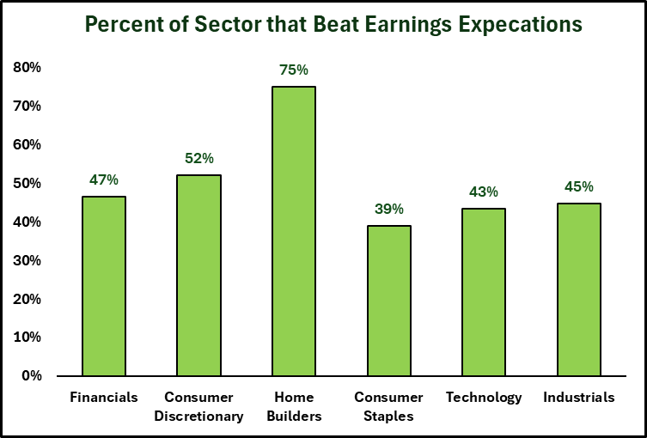
 |  |  |  |  |  |  |  |  |  |  |  |  |  |  |  |  |  |  |  |  |  |  |  |  |  |  |  |  |  |  |  |  |  |  | All | 48%
 |  |  |  |  |  |  |  |  |  |  |  |  |  |  |  |  |  |  |  |  |  |  |  |  |  |  |  |  |  |  |  |  |  |  | Financials | 47%
 |  |  |  |  |  |  |  |  |  |  |  |  |  |  |  |  |  |  |  |  |  |  |  |  |  |  |  |  |  |  |  |  |  |  | INS | 47%
 |  |  |  |  |  |  |  |  |  |  |  |  |  |  |  |  |  |  |  |  |  |  |  |  |  |  |  |  |  |  |  |  |  |  | Consumer Discretionary | 52%
 |  |  |  |  |  |  |  |  |  |  |  |  |  |  |  |  |  |  |  |  |  |  |  |  |  |  |  |  |  |  |  |  |  |  | Home Builders | 75%
 |  |  |  |  |  |  |  |  |  |  |  |  |  |  |  |  |  |  |  |  |  |  |  |  |  |  |  |  |  |  |  |  |  |  | Consumer Staples | 39%
 |  |  |  |  |  |  |  |  |  |  |  |  |  |  |  |  |  |  |  |  |  |  |  |  |  |  |  |  |  |  |  |  |  |  | Technology | 43%
 |  |  |  |  |  |  |  |  |  |  |  |  |  |  |  |  |  |  |  |  |  |  |  |  |  |  |  |  |  |  |  |  |  |  | SMH | 50%
 |  |  |  |  |  |  |  |  |  |  |  |  |  |  |  |  |  |  |  |  |  |  |  |  |  |  |  |  |  |  |  |  |  |  | IGV | 45%
 |  |  |  |  |  |  |  |  |  |  |  |  |  |  |  |  |  |  |  |  |  |  |  |  |  |  |  |  |  |  |  |  |  |  | XLC | 59%
 |  |  |  |  |  |  |  |  |  |  |  |  |  |  |  |  |  |  |  |  |  |  |  |  |  |  |  |  |  |  |  |  |  |  | Industrials | 45%
 |  |  |  |  |  |  |  |  |  |  |  |  |  |  |  |  |  |  |  |  |  |  |  |  |  |  |  |  |  |  |  |  |  |  | XLV | 62%
% Reported, by sector
Sector Size
 |  |  |  |  |  |  |  |  |  |  |  |  |  |  |  |  |  |  |  |  |  |  |  |  |  |  |  |  |  |  |  |  |  |  | XLB | 41%
 |  |  |  |  |  |  |  |  |  |  |  |  |  |  |  |  |  |  |  |  |  |  |  |  |  |  |  |  |  |  |  |  |  |  | XLE | 46%

Symbols
Symbol | R this time | ? Or D | Sector | Potential Issue | Done so far? | Defense: | Gap %: | Aluminum: | Gap %: | Steel: | Gap %: | Beer/Drinks: | Gap %: | Cyber Security: | Gap %:
PNC | 0.30 | ? | XLF | Don't need to delete but doesn't do much after hours to minimal imapct either way |  | LMT | 0% | AA | NA | STLD | 3% | STZ | -4% | TENB | -14%
UNH | -2.94 | D | H-INS | Health care with odd gaps frequently, not sure I want to trade Health Care stocks anyway. |  | GD | -1% | CENX | -3% | NUE | -1% | MDLZ | 4% | VRNS | 4%
RF | -0.97 | D | XLF | Bank with terrible fill at the open, lost an R on slippage so it actually was a 2R loss. |  | NOC | -9% | RIO | NA |  | NA | TAP | -8% | QLYS | NA
 | 0.00 |  | #N/A | Remove all H-INS and INS companies |  | TXT | 0% |  |  |  |  |  | NA | GEN | 5%
GPC | -0.63 |  | XLY | Doesn't really move at all after hours and will maintain a very wide bid/ask |  | HON | 3% | Data Storage | Gap %: | Hospitals: | Gap %: |  |  | FTNT | -9%
EW | -0.88 | D | XLV | Doesn't move after earnings are reported, also red bar/green bar-ish. Best to just not include it. |  | HII | 3% | STX | 7% | HCA | 3% |  |  | DT | 2%
When deleting these, also delete from Sheet with their sectors.
EMN | 0.76 | ? | XLB | Very late to fill |  | LHX | 0% | WDC | 6% | UHS | -3% |  |  | CSCO | 3%
 |  |  |  |  |  |  |  |  |  |  |  |  |  | PANW | -5%
RSG | 0.20 |  | XLI |  |  |  |  |  |  |  |  |  |  | ZS | 5%
GRMN | -1.48 | ? | XLY | Look into. I think it had two really bad fills so far, in each Quarter. |  | MAG7: | Gap %: | Chip Equipm: | Gap %: | Water Mgmt: | Gap %: |  |  | CRWD | -7%
AJG | 0.67 | D | INS | Delete! Had nearly 1R in slippage at the open, strategy was 0.67R, but it really lost a little money. |  | NFLX | 1% | ASML | NA |  |  |  |  | OKTA | -13%
KODK | -1.67 | D |  | Best to delete, I think the longest to fill, taking 7 minutes. |  | TSLA | 7% | AMAT | -4% | WMS | -12% |  |  | S | -14%
QUIK | 0.84 | D |  | Very very thin intra day, best to delete, Low value stock. Low revenue, like $4M per quarter. |  | GOOG | 3% | KLA | NA
KRMN | 0.57 | D |  | IPO'd in Feb, didn't open on time which was a first. |  | MSFT | 9% | LRCX | 4%
RBC | -0.10 | D |  | Very, very thin. Prob best to remove. |  | AMZN | 1%
 | 0.00 |  |  |  |  | AAPL | -3%
 | 0.00 |  |  |  |  | NVDA | 6%
 | 0.00
 | 0.00
NOW | didn't trade | Add | ? | Look into adding Service Now
RDDT | didn't trade | Add | ? | Looking into Adding RDDT
QLYS | didn't trade | Add
CAVA | didn't trade |  | XLY | Say the Ceo on CNBC, clained fortress balance sheet seems to trend well.
RIO | didn't trade |  | XLB | Aluminum
AA | didn't trade |  | XLB | Aluminum
ARM | didn't trade |  | SMH
LYFT | didn't trade |  | XLI
PINS | didn't trade |  | XLC
COIN | didn't trade |  | XLF
AFRM | didn't trade |  | XLF
ASML | didn't trade |  | SMH | Chip equipment maker, same as AMAT
KLA | didn't trade |  | SMH | Chip equipment maker, same as AMAT
SNOW | didn't trade |  | IGV | snow
URBN | didn't trade |  | XLY | good addition later in the season
ASML | didn't trade |  | SMH | ADR, but makes machines for all chip manufacturing

Stocks in Similar Industries:
- List has three cruise company's: RCL (1st month earnings), NCLH (second month earnings), CCL (third month earnings)
- Hospital Compaines: HCA, UHS
- Trash / Recycling: RSG, WM, LKQ (auto salvage)
- Data Storage Solutions: STX, WDC
- Exchanges: CME, ICE
- Security Software: TENB, VRNS, QYLS, GEN, FTNT
- Vegas Type Casinos: MGM, WYN, CSR

